初期画面表示
単体試験仕様書 |  | システムID | KS | 画面ID | KS003 | 作成者 | 劉金澤 | 更新者
 |  | システム名称 | 勤怠システム | 画面名 | 社員情報登録・更新 | 作成日 | 2023-06-23 | 更新日

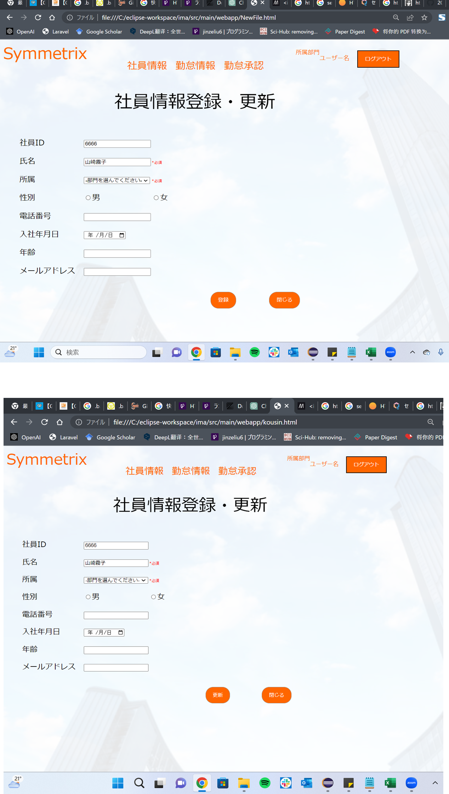
 | 初期画面

ケース
単体試験仕様書 |  | システムID | KS | 画面ID |  |  |  | KS003 |  | 作成者 | 劉金澤 | 更新者
 |  | システム名称 | 勤怠システム | 画面名 |  |  |  | 社員情報登録・更新 |  | 作成日 | 2023-06-23 | 更新日

チェック内容
チェックポイント
 |  |  |  |  | 1 | 2 | 3 | 4 | 5
チェック条件 | 画面初期表示 |  |  |  | ○

 | 社員ID
 | 未入力の場合 |  |  |  |  | ○
 | 入力の場合 |  |  |  |  |  | ○ | ○ | ○

 | パスワード
 | 未入力の場合 |  |  |  |  |  | ○
 | 入力の場合 |  |  |  |  |  |  | ○ | ○

 | 社員テーブルに
 | 社員ID、パスワードが存在しない場合 |  |  |  |  |  |  | ○
 | 社員ID、パスワードが存在する場合 |  |  |  |  |  |  |  | ○

 | ログインボタンを押下する場合 |  |  |  |  | ○ | ○ | ○ | ○

確認内容 | 社員IDに空白が表示されること。 |  |  |  | ○
 | パスワードに空白が表示されること。 |  |  |  | ○
 | 社員IDにフォーカスが表示されること。 |  |  |  | ○

 | エラー「E0001 社員IDは必須項目です。」が表示されること。 |  |  |  |  | ○
 | エラー「E0001 パスワードは必須項目です。」が表示されること。 |  |  |  |  |  | ○
 | エラー「E0001 社員ID或いはパスワードが不一致、もう一度確認してください。」が表示されること。 |  |  |  |  |  |  | ○

 | 勤怠実績一覧画面へ遷移すること。 |  |  |  |  |  |  |  | ○

実施結果
実施者
検証日
確認者
確認日

ケース (境界値)
単体試験仕様書 |  | システムID | KS | 画面ID |  |  |  | KS003 |  | 作成者 | 更新者
 |  | システム名称 | 勤怠システム | 画面名 |  |  |  | 社員情報登録・更新 |  | 作成日 | 更新日

チェック内容
チェックポイント
 |  |  |  |  | 1 | 2 | 3 | 4 | 5
チェック条件 | 入力されたパスワードの桁数
 | 1 |  |  |  | ○
 | 2 |  |  |  |  | ○
 | 8 |  |  |  |  |  | ○
 | 50 |  |  |  |  |  |  | ○
 | 51 |  |  |  |  |  |  |  | ○

 | 登録ボタンを押下する場合

確認内容 | エラー「パスワードが2桁以上50桁以下を入力してください。」が表示されること。 |  |  |  | ○ |  |  |  | ○
 | パスワード設定成功 |  |  |  |  | ○ | ○ | ○

実施結果
実施者
検証日
確認者
確認日

